Изм 1 к ФЭО_+ст.№38, 39
Настоящее Изменение №1 к финансово-экономическому обоснованию является неотъемлемой частью приходно-расходной сметы ТСН "Раздолье" на 2025-2026 год, утвержденной Протоколом №12 от 05.07.2025 и подготовлено к внеочередному ОСС 21.09.2025 в соответствии с:
• Федеральным законом от 29.07.2017 № 217-ФЗ "О ведении гражданами садоводства и огородничества для собственных нужд и о внесении изменений в отдельные законодательные акты РФ";
А также с учетом следующего:
1. Необходимостью качественного ремонта ливневых канав "1-я очередь" ТСН - сплошной ремонт/восстановление не проводилось с момента создания ТСН (углубление канав, выкорчевывание деревьев/кустарников в ливневых канавах, прокладка труб под дороги (часть из которых сломана и не функционирует), а также местная прокладка полутруб при необходимости)
2. Необходимостью восстановления покрытия дорог (ямочный ремонт) "2-я очередь" ТСН в местах наибольших проблем (подтопления из-за полного ухода гравийного покрытия в землю) - восстановление покрытия не производилось с момента основания ТСН. В связи с нарушением "массовыми" собственниками закона 217-ФЗ и Устава ТСН, а именно, непредоставления данных о собственности и контактных данных, а также неуплаты взвносов, установленных сметами ТСН, предложено при расчете разового взноса с участка исходить от суммы разового взноса 10,000 руб., предложенного "активной группой 2-й очереди" (а именно, собственника участка 97, являющейся лидером "активной группы"), как необходимой для запрошенного срочного ремонта дорог, а далее при взыскании взносов с "массовых" собственников, продолжить ремонт дорог на полученные средства. При ремонте дорог (срочном) исходить из сметы, предложенной собственником участка 97

 |  |  |  |  |  | Утверждено Решением внеочередного общего собрания от «____» ____________ 2025 года

Изменение №1 к
Финансово-экономическому обоснованию расходной части сметы ТСН "Раздолье" на 2025-2026 (с 01.05.25-30.04.26)

Целевые взносы: |  |  |  |  | Срок оплаты 30.09.2025
№ | Статьи расходов | Период | Кол-во в год | Руб./период | Сумма, руб. 2024-2025 | Комментарий в обоснование планируемого размера расхода | кол-во участков физлиц, участвующих в расчете | взнос с участка (разовый), руб.
38 | Ремонт ливневок «1-й очереди» ТСН (полноценный/общий ремонт) | год | 1 | 839,300.00 | 839,300.00 | Смена работы трактора 23,000 руб. Трубы по 10 шт. по 10,000 руб. + доставка 3,000 руб. Рабочие 10,000 руб. смена. Из расчета работ в течение 1 месяца + 10% запас при неучтенной сложности работ, необходимости дополнительных материалов. Ответственный за проведение работ: ___________________ (утвердить на собрании) | 83 | 10,112.05
39 | Ямочный ремонт дорог «2-й очереди», а именно, в местах, требующих особого внимания по решению активной группы собственников «2-й очереди» ТСН, за исключением общей дороги (статья №20 сметы, утвержденной Протоколом №11 от 13.06.2025 общего собрания ТСН) | год | 1 | 626,000.00 | 1,567,000.00 | 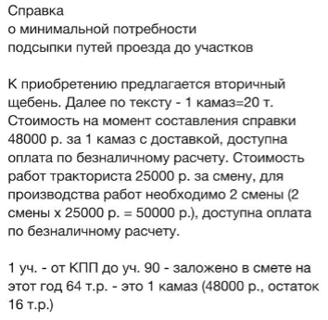 | 158 | 9,917.72
 |  |  |  | 941,000.00 |  | 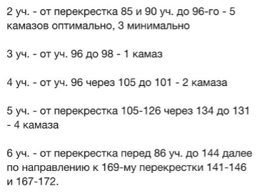 участки 2-5: 626,000 руб. уч 6 + другие: 941,000 руб. Ответственный за проведение работ: Пронин В. (участок 131)

